Nadmořská výška
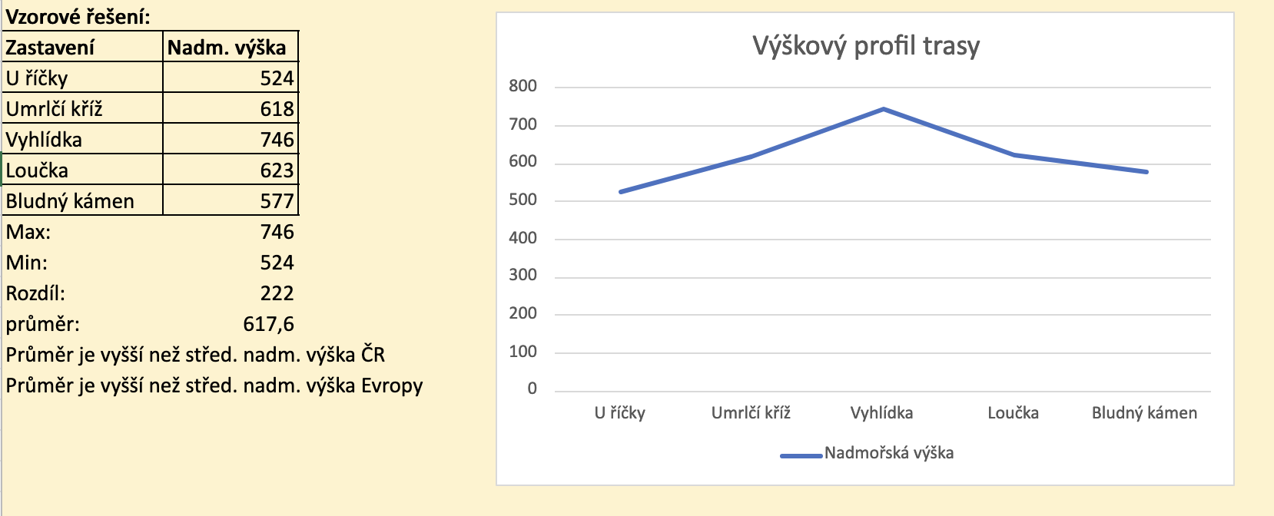
Nadmořská výška
Zjistěte nadmořskou výšku všech zastavení na stezce a z dat vytvořte jednoduchou tabulku. Vypočítejte minimální nadmořskou výšku (funkcí), maximální nadmořskou výšku (funkcí), jaký je mezi nimi rozdíl. Dále vypočítejte průměrnou nadmořskou výšku a porovnejte se střední nadmořskou výškou České republiky (uvedená v buňce D6) a průměrnou nadmořskou výškou Evropy (uvedená v buňce D7). Porovnání stačí formou podmínky, vypište, zda je vyšší či nižší.
Z nadmořských výšek zastavení na stezce vytvořte jednoduchý graf, který bude zobrazovat výškový profil stezky.

Střední nadmořská výška ČR | 450
Průměrná nadmořsská výška Evropy | 290

Bazální metabolismus
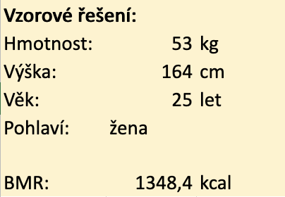
Bazální metabolismus (BMR)
BMR(ženy) = 655,0955 + (9,5634 × váha v kg) + (1,8496 × výška v cm) - (4,6756 × věk v letech) BMR(muži) = 66,473 + (13,7516 × váha v kg) + (5,0033 × výška v cm) - (6,755 × věk v letech)
Výše uvedené vzorce využijte pro výpočet bazálního metabolismu. Uživatel zadá hmotnost, výšku, věk a pohlaví. Ošetřete, aby hmotnost, výška a věk mohla být pouze čísla (nezáporná) a zajistěte, aby v buňce pro pohlaví šlo vybrat pouze "žena" nebo "muž". Nezapomeňte na jednotky.

Hmotnost:
Výška:
Věk:
Pohlaví:

BMR:

Kalorie
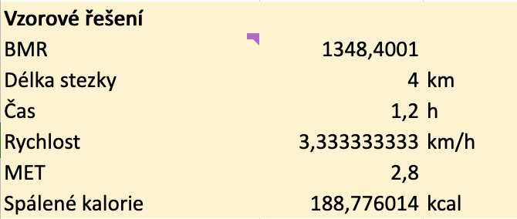
Kalorie
Pro výpočet kalorií spálených na Vaší stezce je třeba znát bazální metabolismus (BMR). Použijte hodnotu vypočítanou na listu Bazální metabolismus.
Dále potřebujete rychlost chůze. Pro tu je nutné zadat vzdálenost (tedy délku vaší stezky) a čas (tedy dobu průchodu stezkou). Průměrnou rychlost pak spočítáte pomocí běžného vzorečku. Nezapomeňte si pohlídat správné jednotky veličin!
Posledním údajem do vzorce je MET (metabolický ekvivalent práce). Toto číslo zjistíte z listu MET, musíte ale (vzorcem) vyhledat příslušnou hodnotu podle rychlosti chůze.
Po získání všech těchto dat už jednoduše spočítáte spálené kalorie pomocí vzorce Kalorie = BMR * (MET/24) * čas v hodinách.

BMR
Délka stezky
Čas
Rychlost
MET
Spálené kalorie

Počet kroků
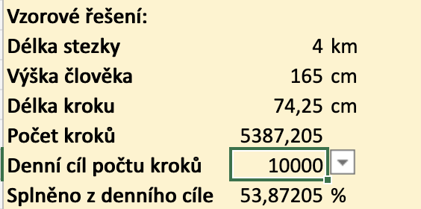
Počet kroků
Průměrná délka kroku je cca 42% výšky člověka. Doplňte do tabulky vhodné vzorce tak, aby se v buňce B9 automaticky počítala délka kroku člověka a v buňce B10 počet kroků, které člověk ušel při projítí Vaší stezkou.
V buňce B11 vytvořte možnost výběru denního cíle (4000, 5000, 6000, 8000, 10000 kroků), v závislosti na této hodnotě se pak v buňce B12 bude počítat, kolik % svého denního cíle návštěvník na stezce ušel.
Pod výpočty vypište výsledek ve formátu: Na stezce ujdeš X kroků, to odpovídá Y % kroků z tvého denního cíle.

Délka stezky
Výška člověka
Délka kroku
Počet kroků
Denní cíl počtu kroků
Splněno z denního cíle

BMI a rychlost chůze
BMI a rychlost chůze
BMI, tedy Body Mass Index, má dle studií vliv mimo jiné na to, jak rychle člověk chodí.
Vytvořte nejdříve kalkulačku pro výpočet BMI na základě výšky a váhy. Jak toto číslo vypočítat, najdete snadno na internetu. Nezapomeňte přiložit hypertextový odkaz na zdroj, odkud jste vzorec pro výpočet vzali. |  |  |  |  |  | 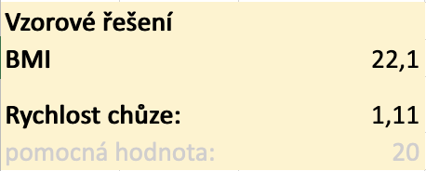
Pak podle vypočítaného BMI a pohlaví v následující zadané tabulce pomocí funkce vyhledejte, jakou rychlostí člověk s daným BMI chodí. Výsledek přepočítejte na km/h
Nápověda: Vypočítané BMI zaokrouhlete na násobek pěti.
pozn: data převzata ze studie https://www.ncbi.nlm.nih.gov/pmc/articles/PMC7064171/

Ženy |  |  | Muži
BMI |  | Rychlost chůze v m/s | BMI |  | Rychlost chůze v m/s
Od | Do |  | Od | Do
 | 20 | 0.83 |  | 20 | 0.83
20 | 24.9 | 1.11 | 20 | 24.9 | 1.1
25 | 29.9 | 1 | 25 | 29.9 | 1.16
30 | 34.9 | 0.87 | 30 | 34.9 | 1.11
35 |  | 0.7 | 35 |  | 0.97

BMI
Rychlost chůze:

